상품제안서
무선 헤어 빗 고대기(파우치&집게핀2p&꼬리빗) | 상품코드: F32212

 |  |  |  |  |  |  | 02-412-0044 | www.easy1.co.kr
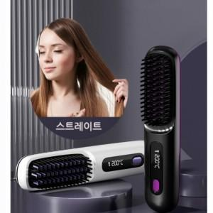

【상세/제작정보】

【인쇄/포장옵션】 | 레이저 / 포장지포장

【공급단가】 | 수량 | 20~ | 50~ | 100~ | 300~ | 500~
*VAT별도 | 단가 | 22,560원 | 22,180원 | 21,620원 | 21,240원 | 20,680원

【상품 URL】 | http://www.easy1.co.kr/src/goods_detail.php?gdno=32212

